Лист1
Идентификатор дефекта | Краткое описание | Предусловие | Серьезность | Срочность (приоритет) | Шаги к воспроизведению | Фактический результат | Ожидаемый результат | Вложение | Коментарий
1 | Текст "Политика конфиденциальности" в футере не является ссылкой |  | Minor | Low | 1.Открыть сайт https://test-mrn.astondevs.ru/ | Текст не кликабелен, ссылка отсутствует | Текст должен быть ссылкой, ведущей на https://test-mrn.astondevs.ru/privacy-policy
 |  |  |  |  | 2. Проскроллить вниз до футера
 |  |  |  |  | 3. Нажать на "Политика конфиденциальности"
2 | Иконки соцсетей в футере непропорционально велики по сравнению с текстом |  | Trivial | Low | 1.Открыть сайт https://test-mrn.astondevs.ru/ | Иконки слишком большие | Иконки должны быть пропорциональны тексту или меньше
 |  |  |  |  | 2. Проскроллить до футера

3 | Нет отступов между div _service_cont_lg634_15 и картой |  | Minor | Low | 1. Перейти на страницу https://test-mrn.astondevs.ru/map | Отсутствие отступов, текст прижат к карте | Должен быть видимый отступ между строкой Услуги: и картой | 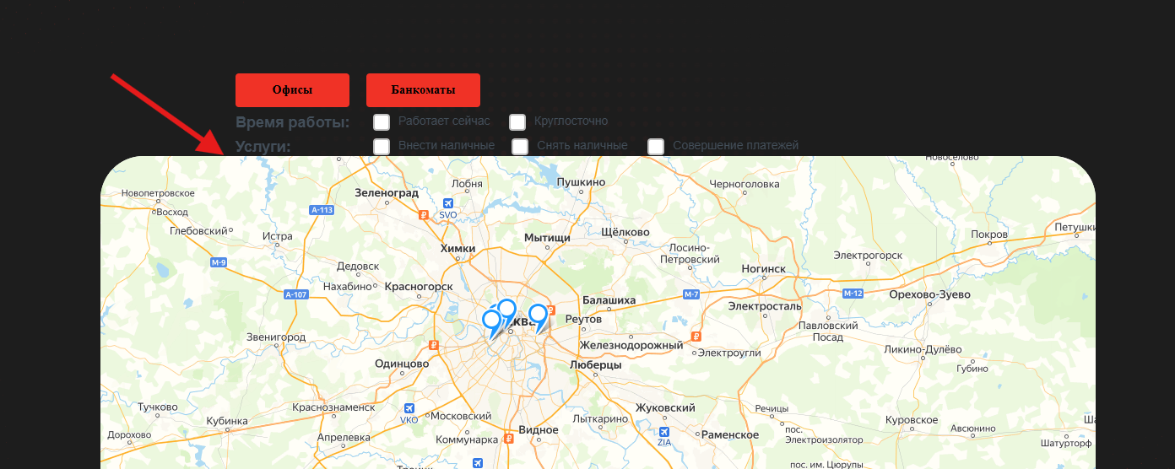

4 | При нажатии обеих кнопок "Офисы" и "Банкоматы" на карте пропадают все метки |  | Major | High | 1.Перейти на страницу https://test-mrn.astondevs.ru/map | Метки исчезают с карты при одновременном выборе | Должны отображаться офисы и банкоматы | 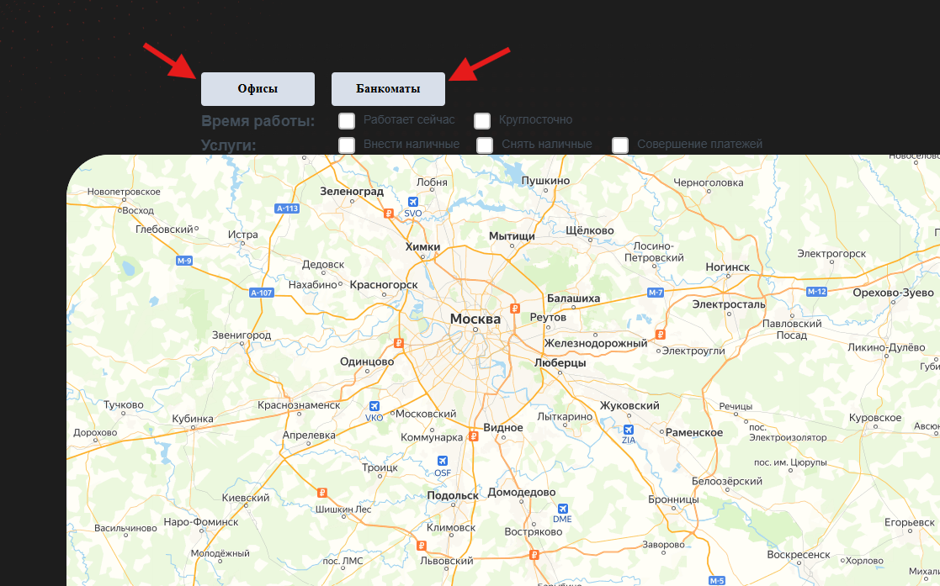
 |  |  |  |  | 2. Нажать "Офисы" и "Банкоматы"

5 | Дата курса валют устарела (15.08.2024 вместо 16.04.2025) |  | Major | High | 1.Перейти на страницу https://test-mrn.astondevs.ru/currency-rates | Дата не соответствует текущей | Дата должна обновляться автоматически | 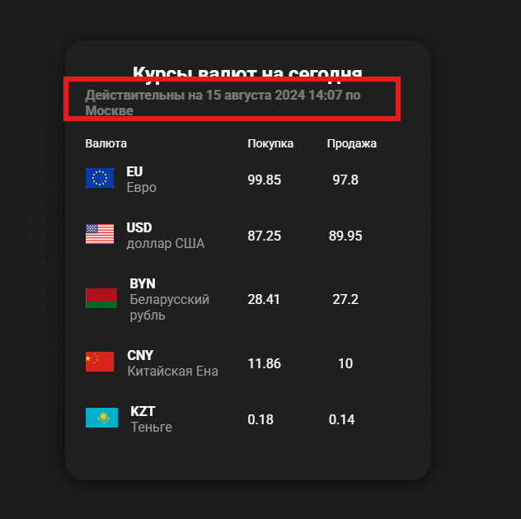
 |  |  |  |  | 2. Проверить дату

6 | Ссылки "О Банке", "Контакты", "Помощь", "Новости" ведут на главную страницу | Открыть любую страницу сайта https://test-mrn.astondevs.ru/ | Major | Medium | 1. Нажать на "О Банке", "Контакты", "Помощь" или "Новости" в хедере. | Переход на главную страницу | Каждая ссылка должна вести на соответствующую страницу

7 | У ссылки "Войти" есть значок раскрытия, но он не функционален | Открыть любую страницу сайта https://test-mrn.astondevs.ru/ | Minor | Low | 1. Найти ссылку "Войти" в хедере | Значок есть, но не выполняет никакой функции | Убрать и оставить только надпись Войти
 |  |  |  |  | 2. Проверить наличие значка "V "

8 | Название валюты "доллар США" написано с маленькой буквы, в то время как остальные валюты начинаются с заглавной |  | Minor | Low | 1. Перейти на страницу https://test-mrn.astondevs.ru/currency-rates | "доллар США" написано с маленькой буквы, остальные — с заглавной | Все названия валют должны начинаться с заглавной буквы | 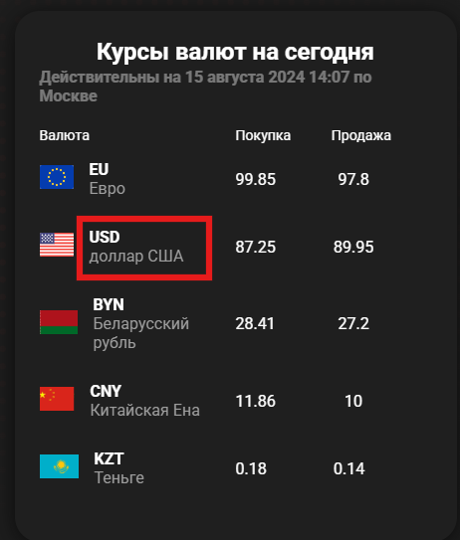
 |  |  |  |  | 2. Проверить написание названий валют.

9 | Низкая контрастность текста (цвет текста и фона сливаются) |  | Major | Medium | 1. Открыть страницу https://test-mrn.astondevs.ru/map | Текст плохо различим из-за недостаточного контраста с фоном | Текст отличим от фона | 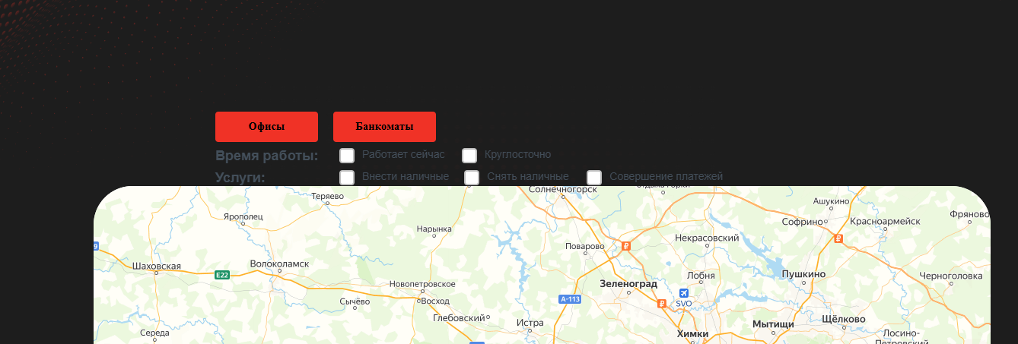
 |  |  |  |  | 2. Оценить читаемость текста

10 | Логотип в хедере не является кликабельной ссылкой на главную страницу |  | Minor | Medium | 1. Открыть сайт | Логотип не кликабелен | Логотип должен вести на главную страницу
 |  |  |  |  | 2. Перейти на любую страницу
 |  |  |  |  | 3. Кликнуть на логотип
11 | На странице /sign-up отсутствует любая возможность вернуться на главную |  | Major | High | 1.Перейти на страницу https://test-mrn.astondevs.ru/sign-up | Нет навигации на главную страницу | На всех страницах должна быть возможность вернуться на главную.

12 | Страница /sign-up содержит форму входа (sign-in), а не регистрации |  | Major | High | 1. Перейти на /sign-up | На странице https://test-mrn.astondevs.ru/sign-up содержится форма авторизации | На странице https://test-mrn.astondevs.ru/sign-up должна быть форма регистрации | 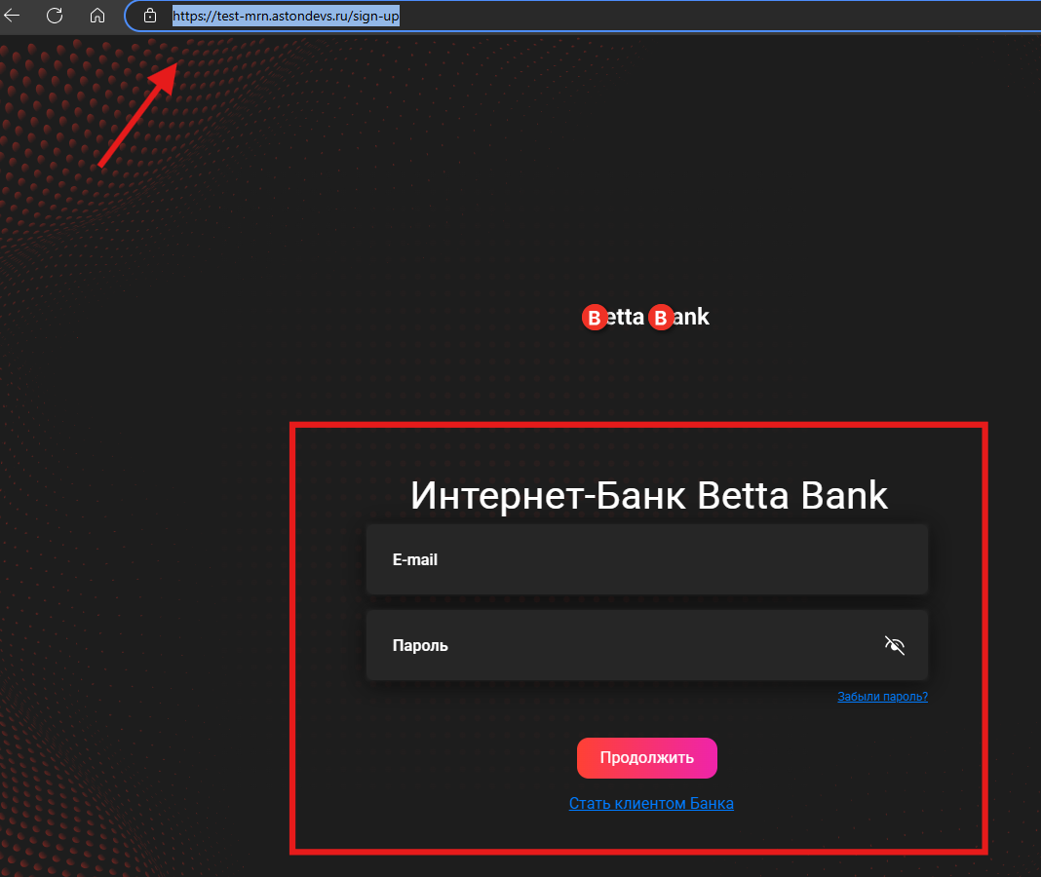
 |  |  |  |  | 2. Проверить наличие полей для регистрации.

13 | Поле email при регистрации допускает ввод пробелов в начале | Быть не зарегистрированным | Minor | Medium | 1. Открыть страницу https://test-mrn.astondevs.ru/sign-in | Система принимает email с пробелами, на почту приходит код регистрации | Система оповещает о ошибке ввода |  | Возможно это логика и пробелы оьрезаются при передаче данных
 |  |  |  |  | 2. В поле "e-mail адрес" ввести почту с пробелами
 |  |  |  |  | 3. Нажать "Далее"
14 | Поле "Дата рождения" допускает нереалистичные значения года (например, 2020) | Быть не авторизованным | Major | High | 1. Перейти на /sign-up | Система принимает некорректный год. Пользователь успешно зарегистрирован | Валидация должна ограничивать год. Система выдает ошибку
 |  |  |  |  | 2. Ввести валидную почту
 |  |  |  |  | 3. Получить код на почту
 |  |  |  |  | 3. Ввести полученный код https://test-mrn.astondevs.ru/sign-in/sms
 |  |  |  |  | 4. Нажать "Далее"
 |  |  |  |  | 5. Перейти на страницу https://test-mrn.astondevs.ru/sign-in/date-clients
 |  |  |  |  | 6. Заполнить обязательные поля и в поле Даты рождения ввести 2020
 |  |  |  |  | 7. Нажать "Далее"
15 | Поле "Гражданство" допускает ввод 1 символа, что некорректно для данного поля. | Быть не авторизованным | Minor | Medium | 1. Перейти на /sign-in/date-clients | Система принимает некорректное значение. | Поле должно требовать минимум 2-3 символа или предлагать выбор из списка стран.
 |  |  |  |  | 2. В поле "Гражданство" ввести 1 символ (например, Р).
 |  |  |  |  | 3. Отправить форму.
16 | Поле "Гражданство" допускает ввод пробелов, что некорректно для данного поля. | Быть не авторизованным | Minor | Medium | 1. Перейти на /sign-in/date-clients | Система принимает некорректное значение. | Поле должно требовать минимум 2-3 символа или предлагать выбор из списка стран.
 |  |  |  |  | 2. В поле "Гражданство" ввести проьелы
 |  |  |  |  | 3. Отправить форму.
17 | Поля "Строение" и "Квартира" допускают ввод нереалистично длинных числовых значений без ограничений. | Быть не авторизованным | Trivial | Low | 1.Перейти на /sign-in/date-clients | Система принимает значения любой длины. | Ограничение длины (например, 10 символов) или валидация на реалистичность.
 |  |  |  |  | 2. Ввести в поля "Строение" или "Квартира" значения типа 1234343535465767687879.
 |  |  |  |  | 3. Отправить форму.
18 | Кнопка "Новый счет или продукт" на странице /account не кликабельна | Быть авторизованным | Major | High | 1. Перейти на страницу /account | Кнопка не кликабельна, ничего не происходит. | Переход на страницу выбора/оформления нового счета или продукта. | 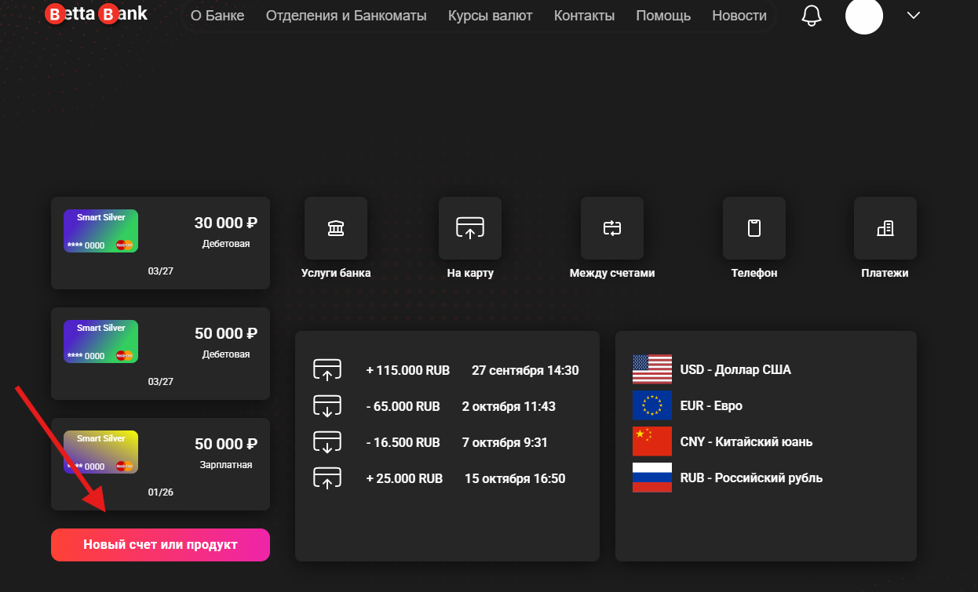
 |  |  |  |  | 2. Нажать на "Новый счет или продукт".
19 | При нажатии Enter после заполнения полей email и пароля: 1) фокус возвращается на поле email, данные стираются; 2) повторное нажатие Enter раскрывает пароль через "глазик". | Быть не авторизованным | Major | High | 1. Перейти на страницу https://test-mrn.astondevs.ru/sign-up | - Первый Enter: фокус на email, данные очищаются. - Второй Enter: пароль раскрывается. | - Первый Enter: отправка формы. | 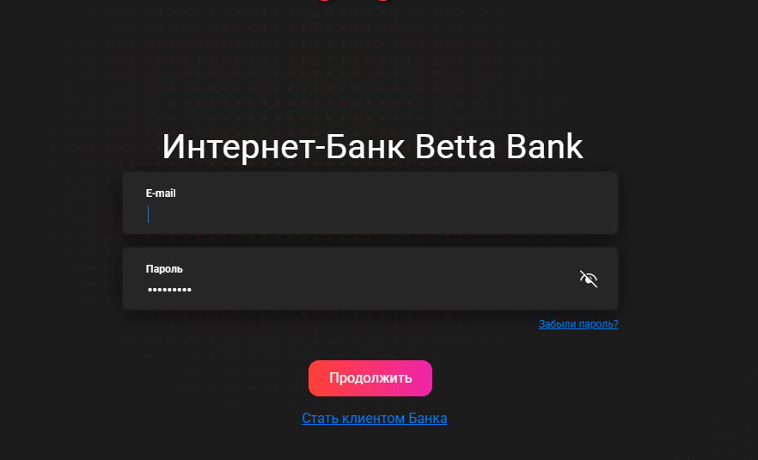
 |  |  |  |  | 2. Ввести email и пароль
 |  |  |  |  | 3. Нажать Enter
 |  |  |  |  | 4. Нажать Enter повторно.
20 | При клике на пункты "Карты", "Платежи", "Кредиты" и "Депозиты" в меню профиля происходит переход на главную страницу вместо соответствующих разделов. | Быть авторизованным | Major | High | 1. Перейти на https://test-mrn.astondevs.ru/account | Переход на главную страницу https://test-mrn.astondevs.ru/ | Переход на: - "Карты" → /cards - "Платежи" → /payments - "Кредиты" → /loans - "Депозиты" → /deposits | 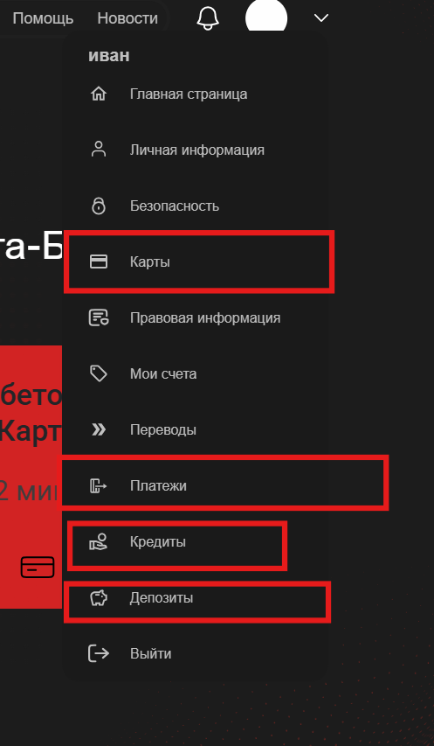
 |  |  |  |  | 2. Раскрыть меню профиля
 |  |  |  |  | 3. Нажать на "Карты", "Платежи", "Кредиты" или "Депозиты".
21 | В разделе "Безопасность" (/security) не отображаются текущий пароль и контрольный вопрос, хотя они были установлены при регистрации. | 1. Пройти регистрацию с указанием контрольного вопроса. 2. Быть авторизованным | Major | Medium | 1. Перейти на /security | Поля пустые | - Пароль: скрыт символами (••••••••), но есть кнопка "Показать". - Контрольный вопрос: отображается текст вопроса (например, "Кличка домашнего животного"). | 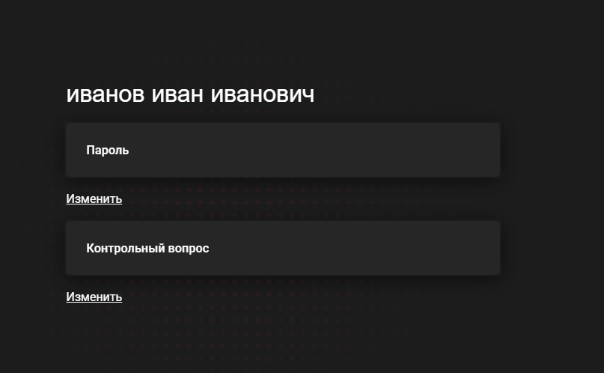
 |  |  |  |  | 2. Проверить поля "Пароль" и "Контрольный вопрос".
 |  |  |  |  | 1.

 |  |  |  |  | 1.

 |  |  |  |  | 1.

 |  |  |  |  | 1.

 |  |  |  |  | 1.

 |  |  |  |  | 1.

 |  |  |  |  | 1.

 |  |  |  |  | 1.

 |  |  |  |  | 1.

 |  |  |  |  | 1.

 |  |  |  |  | 1.

 |  |  |  |  | 1.

 |  |  |  |  | 1.

